Homepage_Candidate
Posts and Telecommunications Institute of Technology |  |  |  |  |  | Thiết kế |  | Tài liệu phát triển |  |  |  | Tên hệ thống |  | Website đăng tin tuyển dụng |  |  |  | Người tạo | Nhóm 23 | Ngày tạo | 28/09/2023
 |  |  |  |  |  |  |  |  |  |  |  |  |  |  |  |  |  | Người cập nhật |  | Ngày cập nhật
 |  |  |  |  |  |  |  |  |  |  |  | Màn hình (ID) |  | Home-Candidate |  | Màn hình (Tên) |  | Màn hình trang chủ của ứng viên

Nút chuyển qua giao diện quản lý CV của ứng viên
Nút xem danh sách các việc làm đã ứng tuyển của ứng viên
Nút chuyển qua giao diện nhắn tin cho quản trị trang web
Nút chuyển qua giao diện thông tin cá nhân

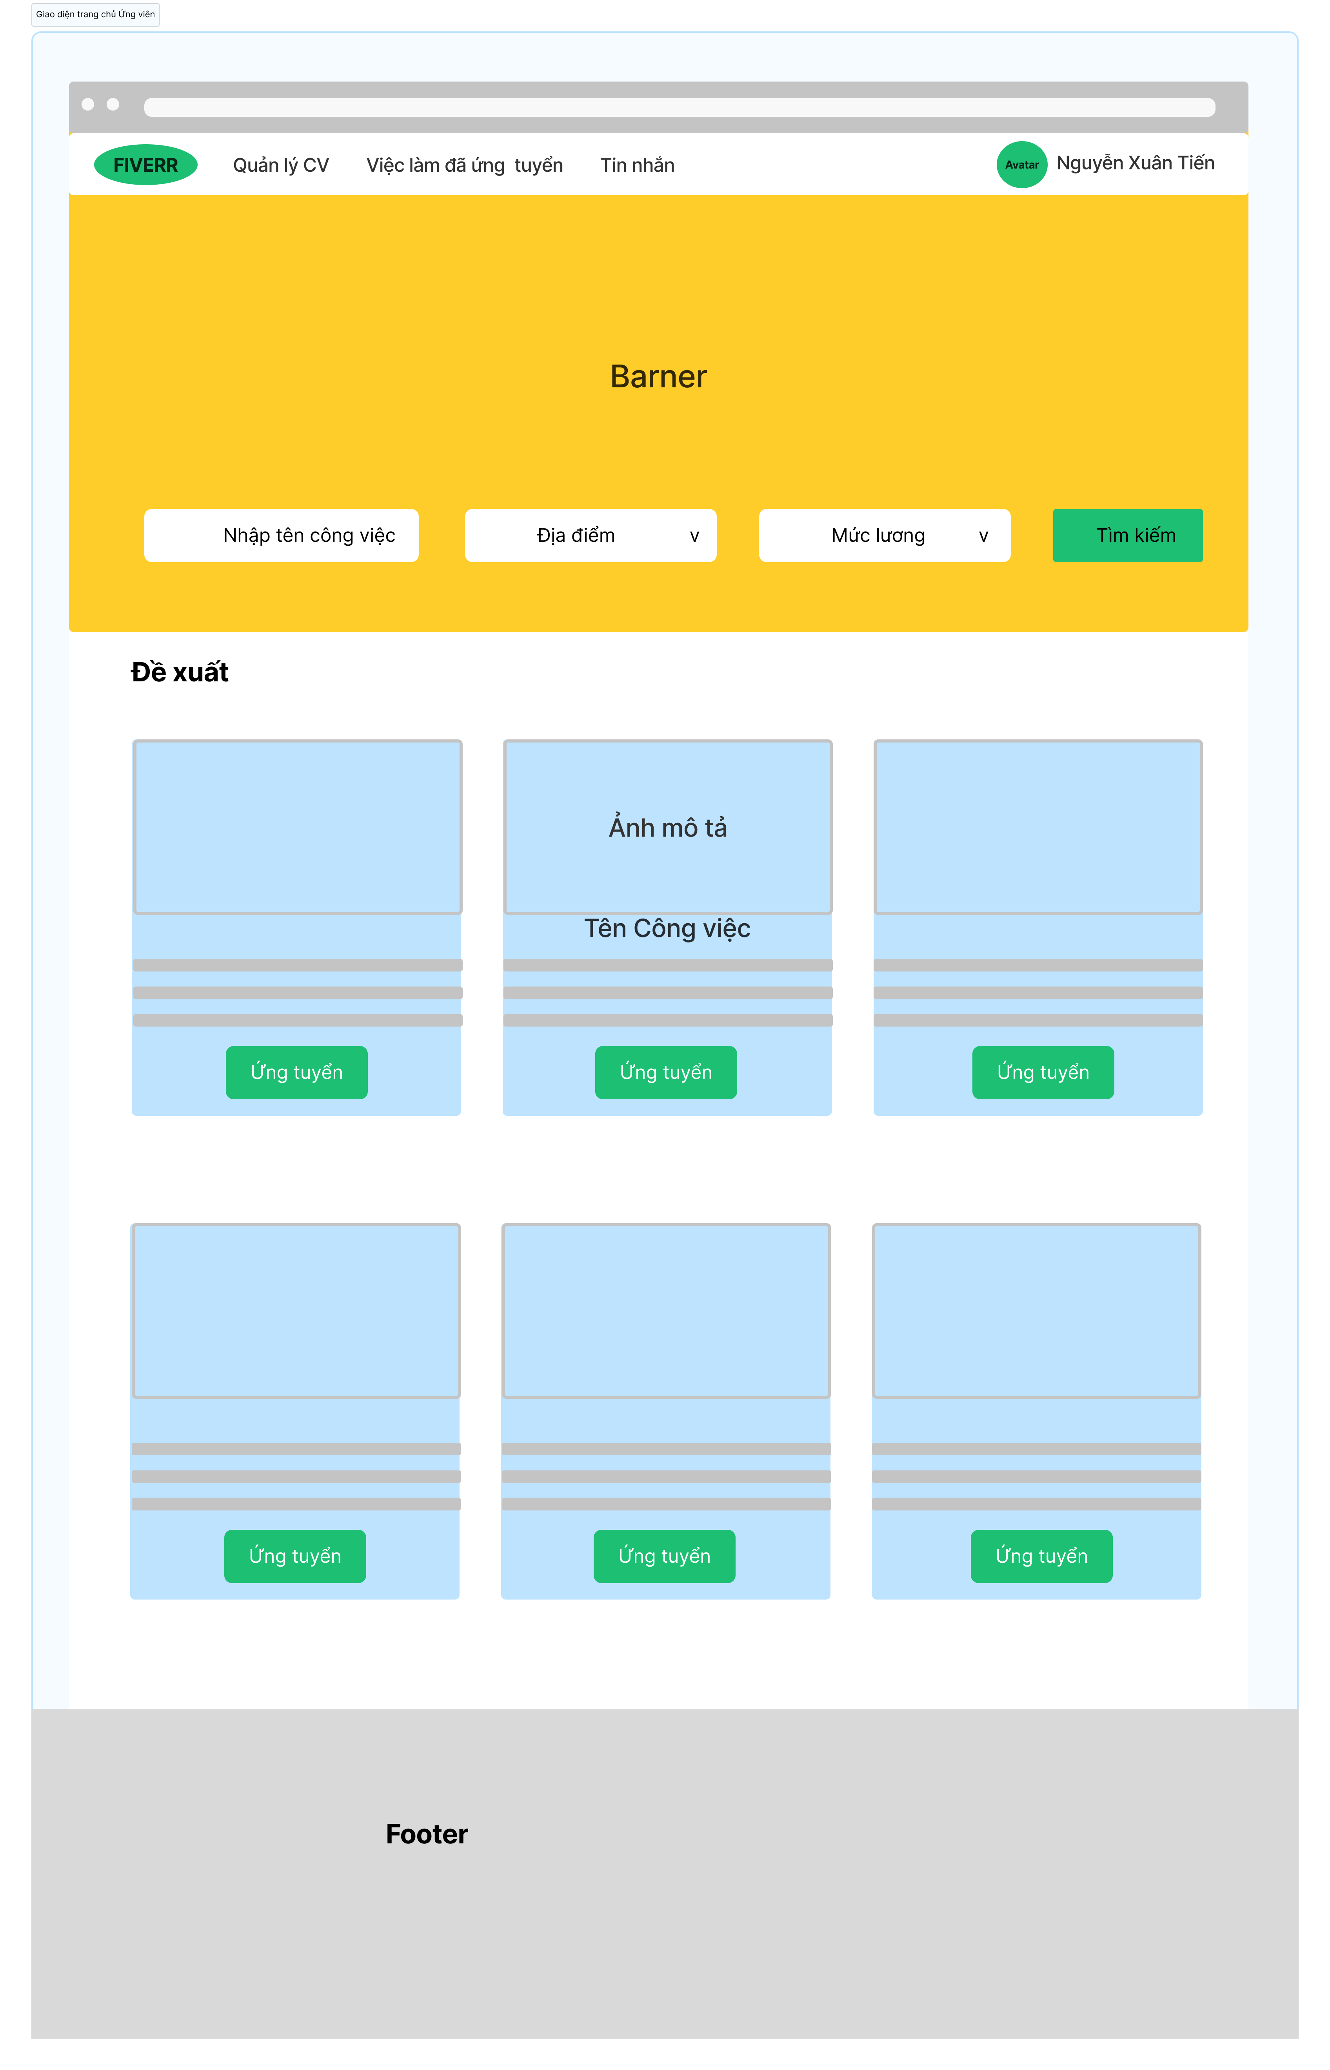

Nút chọn mức lương phù hợp

Nút chọn địa điểm

Nút thực hiện tìm kiếm công việc
Vùng nhập tên công việc muốn tìm kiếm

Vùng mô tả công việc

Nút ứng tuyển công việc

Posts and Telecommunications Institute of Technology |  |  |  |  |  | Thiết kế |  | Tài liệu phát triển |  |  |  | Tên hệ thống |  | Website đăng tin tuyển dụng |  |  |  | Người tạo | Nhóm 23 | Ngày tạo | 28/09/2023
 |  |  |  |  |  |  |  |  |  |  |  |  |  |  |  |  |  | Người cập nhật |  | Ngày cập nhật
 |  |  |  |  |  |  |  |  |  |  |  | Màn hình (ID) |  | Home-Candidate |  | Màn hình (Tên) |  | Màn hình trang chủ của ứng viên
1. Danh sách hạng mục

 | [Vùng nhập]
 | STT | Tên hạng mục |  |  | Loại dữ liệu |  | Độ dài | Bắt buộc |  | I/O | Control |  | Format |  | Ghi chú
 | 1 | Nhập tên công việc |  |  | Chuỗi chữ |  | Bất kỳ |  | Y | In | Textbox |  |  |  | Tên công việc mà người dùng muốn tìm kiếm

 | [Vùng nút]
 | STT | Tên hạng mục |  |  | Loại dữ liệu |  | Độ dài | Bắt buộc |  | I/O | Control |  | Format |  | Ghi chú
 | 1 | Chọn địa điểm |  |  | Thao tác |  |  | Y |  |  | Combo box |  |  |  | Người dùng bấm vào đây để chọn địa điểm mong muốn
 | 2 | Chọn mức lương |  |  | Thao tác |  |  | Y |  |  | Combo box |  |  |  | Người dùng bấm vào đây để chọn mức lương mong muốn
 | 3 | Nút tìm kiếm |  |  | Thao tác |  |  | Y |  |  | Button |  |  |  | Người dùng bấm vào đây để tiến hành quá trình tìm kiếm công việc
 | 4 | Nút ứng tuyển công việc |  |  | Thao tác |  |  | Y |  |  | Button |  |  |  | Người dùng bấm vào đây để ứng tuyển vào công việc
 | 5 | Nút quản lý CV |  |  | Thao tác |  |  | Y |  |  | Link |  |  |  | Người dùng bấm vào đây để chuyển qua giao diện quản lý CV cá nhân
 | 6 | Nút xem danh sách việc làm đã ứng tuyển |  |  | Thao tác |  |  | Y |  |  | Link |  |  |  | Người dùng bấm vào đây để xem danh sách việc làm đã ứng tuyển
 | 7 | Nút kiểm tra tin nhắn |  |  | Thao tác |  |  | Y |  |  | Link |  |  |  | Người dùng bấm vào đây để thực hiện chức năng nhắn tin
 | 8 | Nút xem thông tin các nhân |  |  | Thao tác |  |  | Y |  |  | Link |  |  |  | Người dùng bấm vào đây để xem thông tin cá nhân

2. Khái quát chức năng
 | - Để có thể truy cập được vào giao diện trang chủ của ứng viên thì người dùng hệ thống phải đăng nhập vào hệ thống với quyền ứng viên
 | (1) Tìm kiếm công việc
 |  | 1. Nhập tên công việc muốn tìm kiếm
 |  | 2. Chọn địa điểm mong muốn
 |  | 3. Chọn mức lương mong muốn
 |  | 4. Bấm nút tìm kiếm

 | (2) Ứng tuyển công việc
 |  | 1. Nhấn vào nút ứng tuyển trên công việc phù hợp
 |  | 2. Chuyển qua giao diện nộp CV

 | (3) Chuyển qua giao diện quản lý CV
 |  | 1. Nhấn nút quản lý CV

 | (4) Chuyển qua giao diện xem danh sách các việc làm đã ứng tuyển
 |  | 1. Nhấn nút xem việc làm đã ứng tuyển

 | (5) Chuyển qua giao diện xem tin nhắn
 |  | 1. Nhấn nút tin nhắn

 | (6) Chuyển qua giao diện xem thông tin cá nhân
 |  | 1. Nhấn nút xem thông tin cá nhân

Posts and Telecommunications Institute of Technology |  |  |  |  |  | Thiết kế |  | Tài liệu phát triển |  |  |  | Tên hệ thống |  | Website đăng tin tuyển dụng |  |  |  | Người tạo | Nhóm 23 | Ngày tạo | 28/09/2023
 |  |  |  |  |  |  |  |  |  |  |  |  |  |  |  |  |  | Người cập nhật |  | Ngày cập nhật
 |  |  |  |  |  |  |  |  |  |  |  | Màn hình (ID) |  | Home-Candidate |  | Màn hình (Tên) |  | Màn hình trang chủ của ứng viên
3. Xử lý chi tiết
 | - Để có thể truy cập được vào giao diện trang chủ của ứng viên thì người dùng hệ thống phải đăng nhập vào hệ thống với quyền ứng viên
 | (1) Xử lý Tìm kiếm công việc
 |  | 1. Nhập tên công việc cần tìm kiếm, chọn địa điểm và mức lương
 |  |  | - Nhập tên công việc

 |  |  | - Chọn địa điểm muốn tìm kiếm công việc: dữ liệu các địa điểm đã được lưu trong cơ sở dữ liệu
 |  |  | Khi người dùng thao tác vào nút chọn địa điểm thì API lấy tất cả địa điểm công việc sẽ được gọi và lấy dữ liệu đó để hiển thị lên cho người dùng chọn

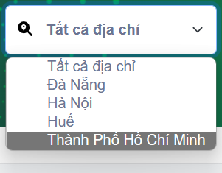

 |  |  | - Chọn mức lương mà người dùng mong muốn, mức lương này được hệ thống khởi tạo với các mức lương từ nhỏ nhất đến cao nhất thuận tiện cho
 |  |  | việc lựa chọn của người dùng
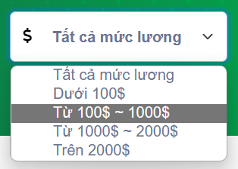

 |  | 2. Nhấn nút tìm kiếm để bắt đầu xử lý
 |  |  | - Khi người dùng bấm vào nút tìm kiếm thì hệ thống sẽ tiến hành check kiểm tra các trường dữ liệu đầu vào xem người dùng đã nhập đầy đủ chưa

 |  | 3. Xử lý check
 |  |  | STT | Tên hạng mục |  |  | Nội dung check |  |  |  |  |  |  |  |  |  | Message
 |  |  | 1 | Tên công việc |  |  | Trường hợp chưa nhập, báo lỗi |  |  |  |  |  |  |  |  |  | Tên công việc không được để trống
 |  |  | 2 | Chọn địa điểm |  |  | Trường hợp chưa chọn báo lỗi |  |  |  |  |  |  |  |  |  | Vui lòng chọn địa điểm
 |  |  | 3 | Chọn mức lương |  |  | Trường hợp chưa chọn báo lỗi |  |  |  |  |  |  |  |  |  | Vui lòng chọn mức lương
 |  | - Sau khi xử lý check các thông tin thành công, lúc này đã đầy đủ thông tin cần tìm kiếm của người dùng
 |  | -Các thông tin người dùng muốn tìm kiếm sẽ được request đưa vào body để server kiểm tra thông tin người dùng muốn tìm kiếm trong cơ sở dữ liệu
 |  | 4. Hiển thị các công việc dựa trên thông tin cần tìm kiếm
 |  | - Nếu trong cơ sở dữ liệu có tồn tại các công việc liên quan đến các thông tin mà người dùng muốn tìm kiếm bao gồm tên công việc, địa điểm và mức lương
 |  | thì hệ thống sẽ hiển thị danh sách công việc lên giao diện trang chủ này cho người dùng
 |  | - Người dùng có thể bấm vào bất kì một công việc nào để xem chi tiết công việc bao gồm các thông tin như:
 |  | + Mô tả công việc, yêu cầu với ứng viên, quyền lợi,…
 | (2) Xử lý Ứng tuyển công việc
 |  | 1. Khi danh sách công việc hiển thị lên màn hình, người dùng bấm vào công việc phù hợp
 |  | 2. Giao diện sẽ chuyển qua trang chi tiết của công việc đó, ở đây sẽ có các thao tác để người ứng tuyển có thể nộp CV hoặc tìm hiểu rõ hơn về công việc

 | (3) Xử lý Chuyển qua giao diện quản lý CV
 |  | 1. Người dùng bấm vào nút quản lý CV, giao diện sẽ chuyển qua trang quản lý CV, ở đây người dùng có thể thực hiện các thao tác với CV của mình

 | (4) Xử lý Chuyển qua giao diện xem danh sách các việc làm đã ứng tuyển
 |  | 1. Người dùng bấm vào nút xem các công việc đã ứng tuyển thì có thể xem được các công việc mình đã ứng tuyển

 | (5) Xử lý Chuyển qua giao diện xem tin nhắn
 |  | 1. Người dùng kiểm tra tin nhắn của hệ thống thì sẽ bấm vào nút Tin nhắn để kiểm tra

 | (6) Xử lý Chuyển qua giao diện xem thông tin cá nhân
 |  | 1. Người dùng muốn xem thông tin cá nhân của mình và thực hiện các thao tác quản lý thông tin cá nhân sẽ bấm vào nút Thông tin cá nhân

